Hoja1
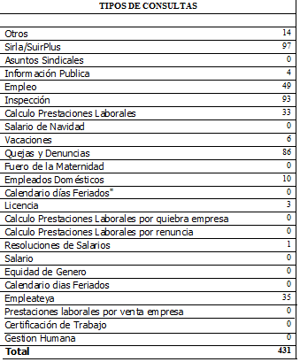
REPUBLICA DOMINICANA
MINISTERIO DE TRABAJO
“Año de la Atención Integral a la Primera Infancia”

OFICINA DE ACCESO A LA INFORMACION PUBLICA
(OAI)

Estadísticas Enero 2015

TOTAL DE CASOS ATENDIDOS
F | 293
M | 138
TOTAL | 431

DETALLE DE CASOS ATENDIDOS
Otros | 14
Sirla/SuirPlus | 4
Asuntos Sindicales | 0
Informacion Publica | 4
Empleo | 49
Inspección | 40
Calculo Prestaciones Laborales | 2
Salario de Navidad | 0
Vacaciones | 6
Quejas y Denuncias | 47
Fuero de la Maternidad | 0
Empleados Domesticos | 10
Calendario dias Feriados" | 0
Licencia | 3
Calculo Prestaciones Laborales por quiebra empresa | 0
Calculo Prestaciones Laborales por renuncia | 0
Resoluciones de Salarios | 1
Salario | 0
Equidad de Genero | 0
Calendario dias Feriados | 0
Empleateya | 21
Prestaciones laborales por venta empresa | 0
Certificacion de Trabajo | 0
Gestion Humana | 0
Higiene y Seguridad | 0
 | 201

